Dashboard
BLOCK 139

 | VERSION | 1.0.0

Chuyên Đề Phát Triển Web 1

Evidance
hình1 | thay màu chữ để dễ thấy lổi

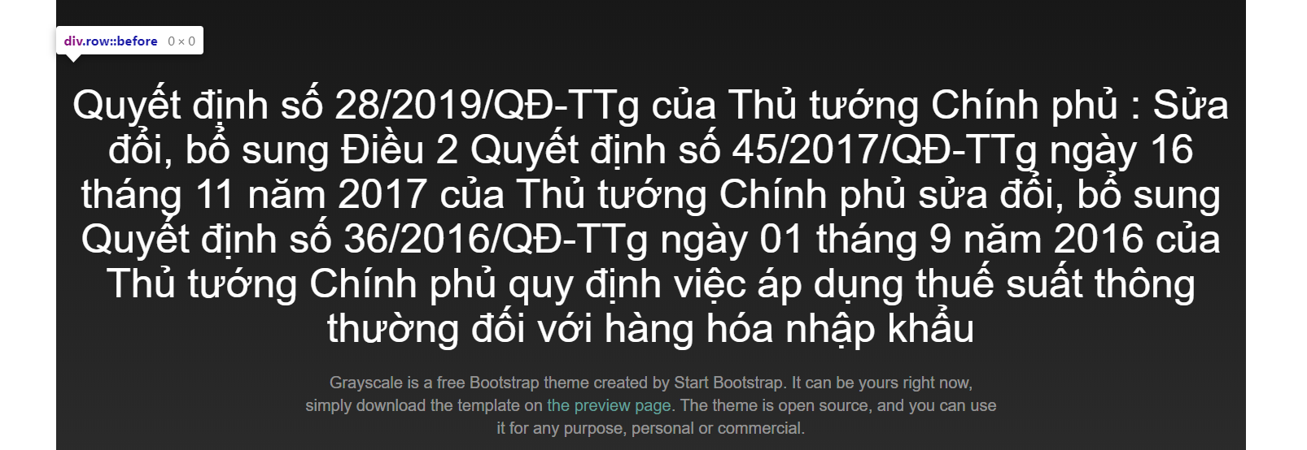
hình2

hình3 |  | thay màu chữ dễ thấy lổi

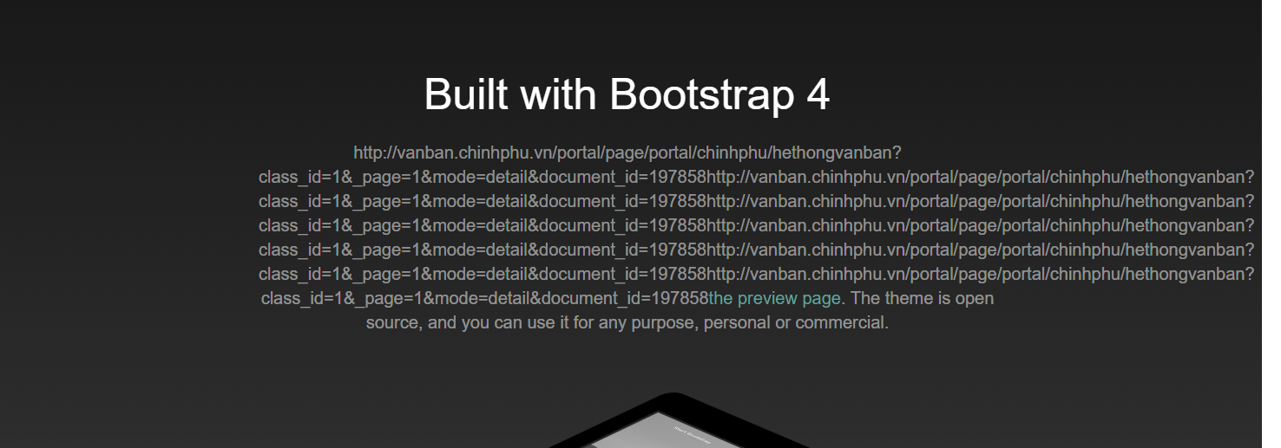
hình4

hình5

hình6

hình7

hình8

hình9

hình10

hình11

